关系图
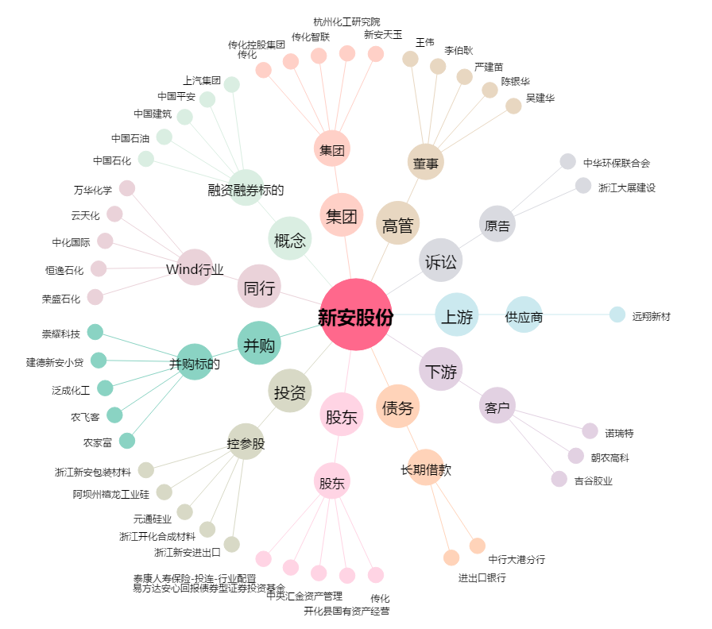
新安股份[600596.SH] - 关系概览图

